安装手顺
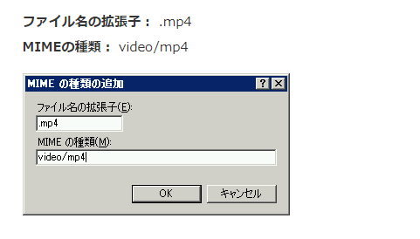
使用安装
 | 客户端 安装
 |  | 1.下载安装谷歌浏览器
 |  |  | https://www.google.cn/chrome/
 |  | 2.安装Chrome的APP扩展

 |  | 3.安装Framework3.5（如果已经有了就不需要安装了）
 |  |  | https://www.microsoft.com/en-us/download/details.aspx?id=21

 | PAD 安装 同上

 | 扫描器安装
 |  | 扫描器初始化设置 用扫描器扫描下面条形码 （可在扫描枪的说明书上找到）

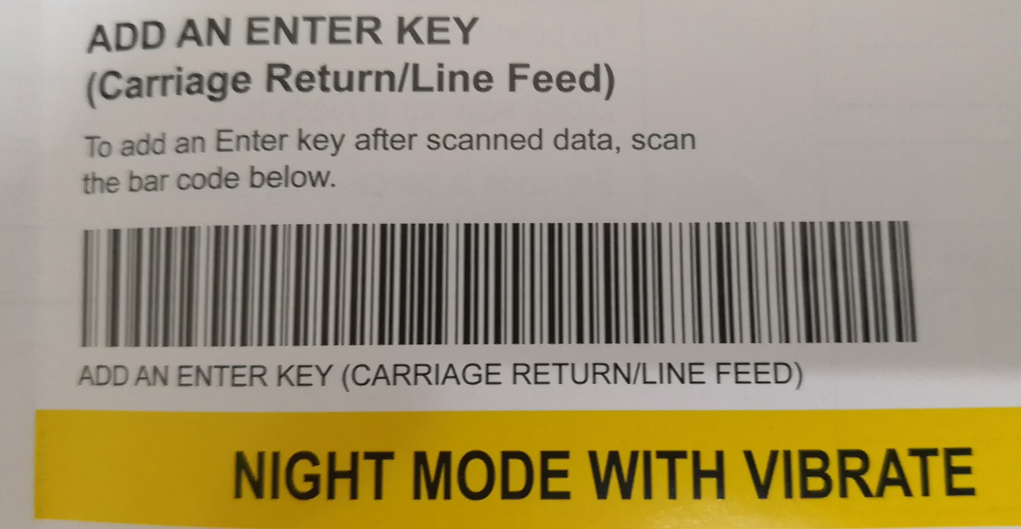

服务器安装
 | AP服务器
 |  | IIS .Net CLR版本：2.0
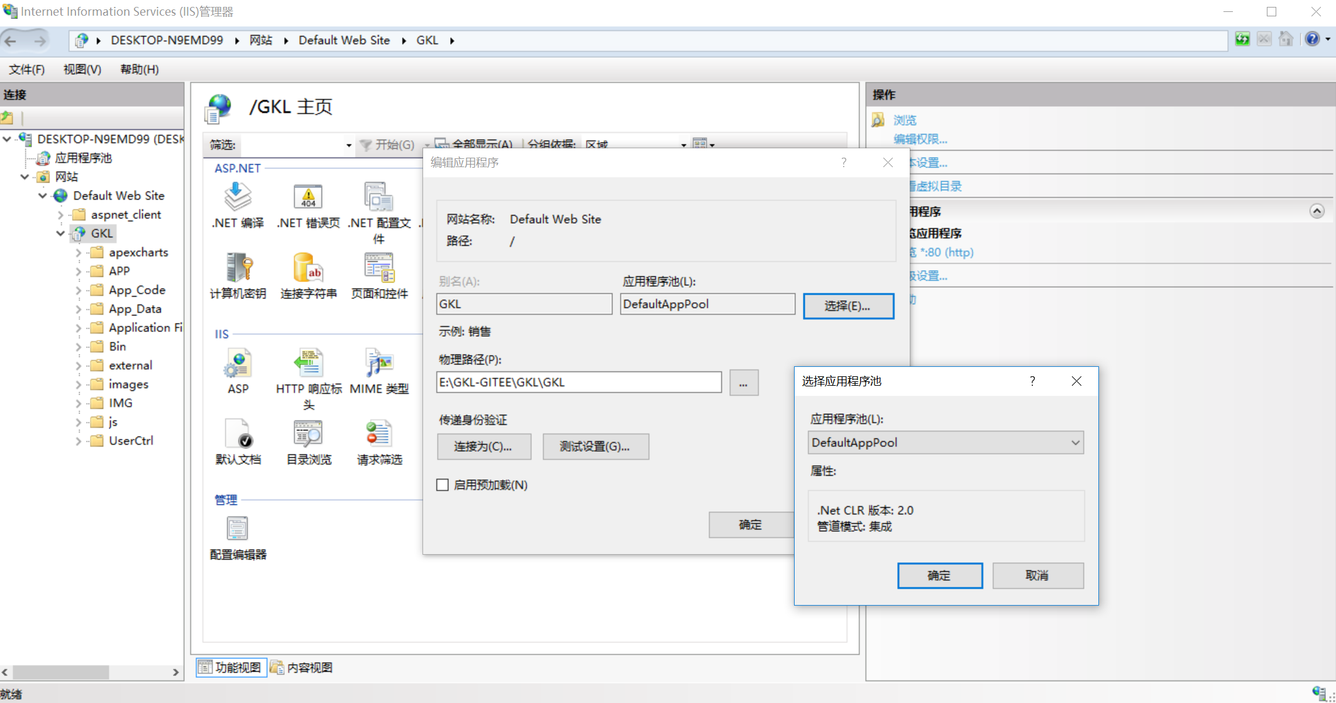

 | 代码变更
 |  | GKL/Web.config 请修正成使用的DB
 |  |  | <add name="connectionString" connectionString="Data Source=xxx;Initial Catalog=GKL;Persist Security Info=True;User ID=sa;Password=xxx" providerName="SQLNCLI10.1"/>

 |  | GKL\APP\PictureImport\Application Files\PictureImport_1_x_x_x…
 |  |  | PictureImport.exe.config.deploy 修改同上

 |  | GKL\APP\tyouhyou\Application Files\PictureImport_1_x_x_x…
 |  |  | tyouhyou.exe.config.deploy 修改同上

安装APP扩展
Chrome
 | 第一步
 |  | 打开扩展程序 ， 开发者模式选On

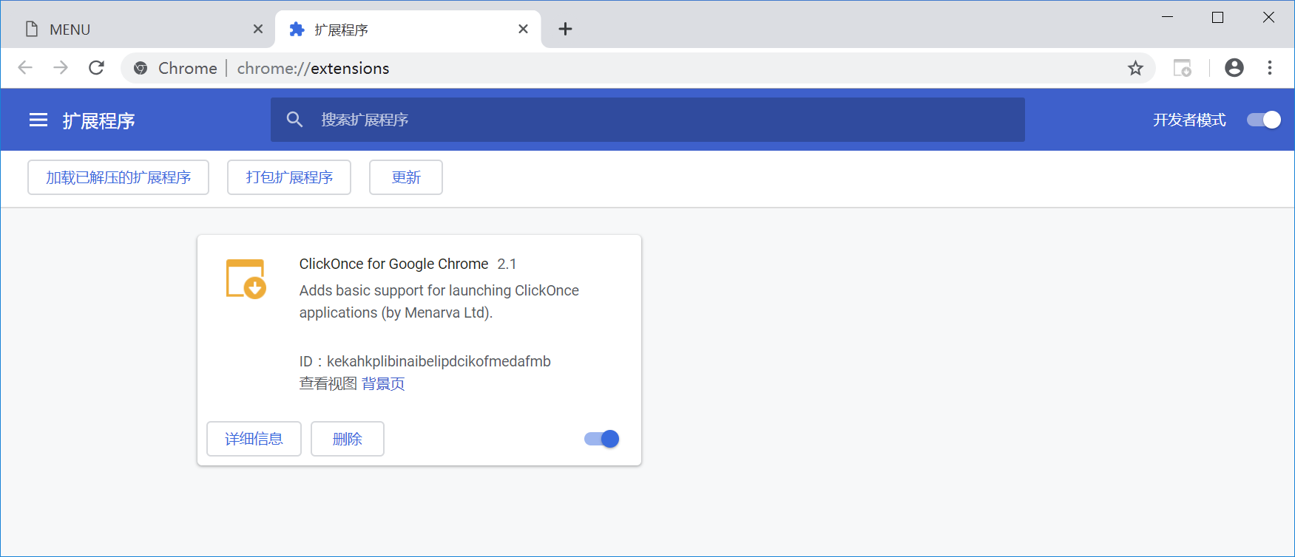

 | 第二步
 |  | 如果可以访问日文谷歌 那么 安装 ClickOnceForGoogleChome

 |  | 如果不能访问日文谷歌 ，那么拖动kekahkplibinaibelipdcikofmedafmb_2.1.crx 到上面的 扩展程序画面
 |  | 然后再安装 ClickOnceForGoogleChome

